Sheet1
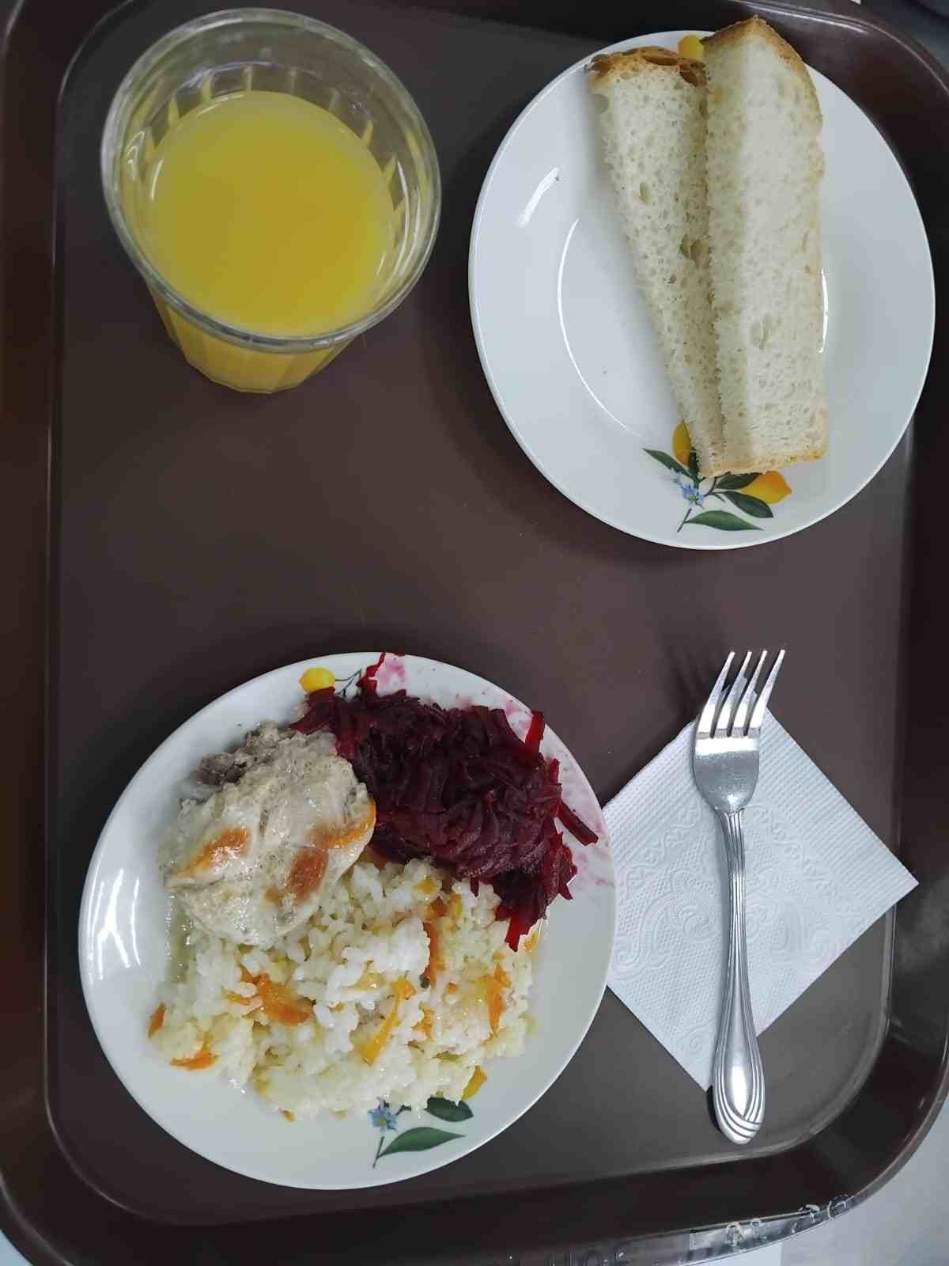
Школа | МБОУ Большекирсановская сош имени Героя Советского Союза Хайло В.А. |  |  | Отд./корп |  |  |  | День | 2024-03-20

Прием пищи | Раздел | № рец. | Блюдо | Выход, г | Цена | Калорийность | Белки | Жиры | Углеводы
Завтрак | гор.блюдо | 291 | плов из птицы | 200.00 | 54.15 | 302.67 | 16.89 | 9.87 | 36.45
 | гор.напиток | 389 | сок витаминизированный | 180.00 | 25.20 | 76.32 | 0.90 | 0.00 | 18.18
 | хлеб | н | хлеб пшеничный | 40.00 | 2.87 | 69.00 | 2.28 | 0.24 | 14.10
 |  | 52 | овощи (свекла отварная) | 60.00 | 2.97 | 55.68 | 0.85 | 3.61 | 4.96

Завтрак 2 | фрукты

Обед | закуска
 | 1 блюдо |  | .
 | 2 блюдо
 | гарнир
 | сладкое
 | хлеб бел.
 | хлеб черн.

 |  |  |  | 480.00 | 85.19 | 503.67 | 20.92 | 13.72 | 73.69

